Sheet1
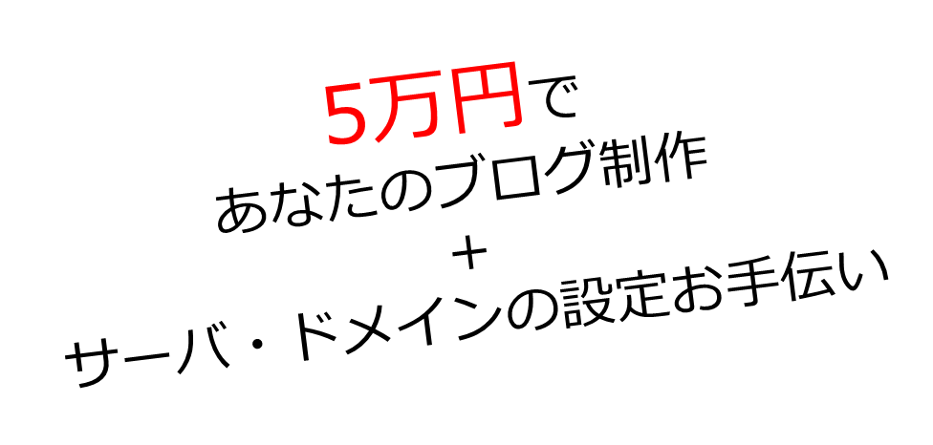
ブロガーになりたい方
今YouTubeで頑張っている方
必見です！

■参考URL
https://www.sidebizz.net/entry/supplyer

■画像は適当に当てはめました。

■記載文字情報
・サービス名（ドリームサポート）
・サービス内容（5万円でブログ制作＋環境設定）
・対象者（ブロガーになりたい人、YouTuber向け）
・どこよりも安く、非常に丁寧に！
あなたの
『やりたい』
気持ちを
応援します！

ドリームサポートは個人ブログ制作を応援するサービスです
■攻め方１
こんなサービス欲しかったという方に対しての訴求

ブログを始めてみたい！という方に向けて、
ブログ制作から初期設定までを行い、
ブログ記事を書ける状態まで完全サポートするサービスです

好みのデザインのブログに
カスタマイズ可能

下記のブログカスタマイズ画面から自分好みのブログを作成する事が出来ます。是非一度カスタマイズだけでも試して下さい！

ブログをカスタマイズする

プロフィール欄やヘッダー画像の
挿入等、全て完成した状態で納品

申し込み後にヘッダーやプロフィール情報を送付頂きます。頂いた画像やプロフィール情報を設定した状態で納品します 後は記事を更新していくだけです！

WordPressで制作します
もちろんスマホも対応！

WordPressでの記事作成は、プログラミングの知識が無い人でも簡単に行う事ができるものです！また検索（SEO）でも上位表示が狙いやすい事でも有名です。

難しいドメインの取得、
サーバー契約を完全サポート

初心者の方にとってドメインの取得とレンタルサーバーの契約を行い、初期設定を行う事は少し難しく、ここで諦めてしまう方が多いです。こちらの操作を完全にサポートします！

ブログ制作から設置までを
5万円定額の料金設定
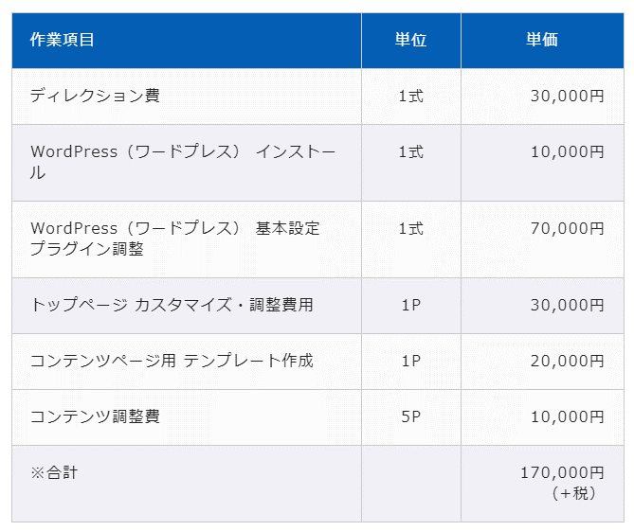
■参考ページ
https://infoalive.com/web/wordpress/

Webサイト制作会社では右の様に専門用語満載の複雑な料金設定な上、実際にいくらかかるのか不明な事が多いです。
そこで、非常に分かりやすく5万円ポッキリの料金設定にしました！

ドメインの取得費用、レンタルサーバーの契約費用は別途必要です

私たちのサービスはブログ制作と、環境構築のサポートとなります。
環境構築の際に独自ドメインの取得と、レンタルサーバーの契約が必要となりますが、こちらの費用は別途ご自身にてご負担下さい。
契約内容により若干費用は前後しますが、目安の料金を記載させて頂きます。
■独自ドメイン取得
1年契約で約800円
（月換算、約67円）
■レンタルサーバー契約
6ヶ月契約の場合、約10,000円
（月換算、約1,667円）

こんな方にオススメ

画像
画像
画像

ブログを通して
情報発信をしたい方
YouTubeで発信をしていて、マルチに情報発信をしたい方
副業として
収益を稼ぎたい方

ブログでの情報発信を通して自分の事を知って貰ったり、意見を交換する事で、多くの人に対して影響を持つことが出来ます。
YouTubeは新規視聴者の取り込みが難しいとされています。ブログやSNSを使用してYouTubeの視聴を促す様にする事で、視聴者の流入を増やす事が可能です。
ブログ記事を書く事により収益が発生します。アフィリエイトやアドセンスといったものです。これはあなたが寝ている間でも収益が発生す資産となります。

画像
画像
画像

パソコン操作が苦手で
環境構築が出来ない方
忙しく初期設定の
時間が取れない方
ブログを書きたいけど
何をしたらいいか分からない方

独自ドメインの取得やレンタルサーバーの契約は少し難易度が高く、パソコン操作が苦手な方は難しいと感じるかと思います。環境構築はプロにお任せ下さい！
単純に初期設定と言ってもある程度は勉強しながら操作を行う必要があります。YouTuberの方や既に現状が忙しい方は是非誰かに代わりに設定して貰いましょう！
ブログで副業しよう！と思っても何から手を付けて良いのか分からない方は多くいらっしゃいます。あとは記事をドンドン書いていくだけの状態まで代わりにやってくれるサービスを利用しましょう！

サービス導入の流れ

■参考URL
https://isara.life/

画像
画像
画像
画像
画像

ブログカスタマイズ
申込・入金
画像やプロフィールメッセージを送信
5日以内にブログ
イメージ送付します
ドメインやサーバー
設定サポート
ブログ完成
公開

下のブログカスタマイズページにて、
あなたのお好みのブログデザインを選んで下さい
画像

ヘッダーやフッターや色合い等、様々なカスタマイズを用意しております。そこに自分で制作したロゴや好みの画像を挿入することで、あなた専用のブログが完成します。
またこちらのサービスは完全前払い制となっておりますので、申込と同時に入金もお願い致します。入金確認ができ次第、ご連絡とブログ制作を開始致します。
ブログカスタマイズ
申込・入金

画像
ヘッダーに使用する画像や、プロフィール画像・メッセージを
メールにて送信して下さい

入金確認後、あなたへメールを送付させて頂きます。そのメールに送信頂きたい画像や情報を記載しておりますので、必要情報の送信をお願い致します。
頂いた情報を使用してブログを制作致します。ブログ納品後にプロフィール画像やヘッダー画像等をご自身で変更する事も可能です。
画像やプロフィール
メッセージを送信

制作したブログページの画像を撮り、イメージ画像を送付します
想像してたイメージと違う場合は出来る範囲で修正します
画像

ブログ制作をした事が無い人にとって、最初にイメージしてた雰囲気と出来上がりのイメージが少し違って感じる事はよくある事だと思います。ブログ全体の雰囲気とヘッダー画像の雰囲気が合わないとかです。納品前にブログイメージを確認頂き、画像の差し替え等を対応致します。
5日以内にブログ
イメージを送付します

画像
最新版のマニュアルに沿って作業を進めて下さい
電話での説明も可能です

完成したブログを公開するための準備を進めていきます。少し複雑な処理をする必要があるのですが、最新版のマニュアルを用意しておりますので、それに沿って登録や設定を進めて頂きます。
マニュアルを送付させて頂くタイミングで、電話でのサポートが必要か確認させて頂きます。必要な場合は時間を合わせて、電話にて操作説明を行いながら設定を進めていきます。
ドメインやサーバー
設定のサポート

画像
あなたのブログ活動が始まります
どんどん記事を書いていきましょう！

あなた専用のブログが、あなた専用のドメインで公開されました。プロフィール欄やお問い合わせページ等、必要な項目は全て制作済みですので、あとはあなたが記事を書いていくだけです！
記事を制作しながら分からない事等ございましたら、やり取りしていたメールアドレス宛てにご連絡を頂ければ回答致します。
ブログ完成
公開

ブログをカスタマイズする

サービス提供者
■攻め方2
サービス提供者に対する安心感の訴求

長岡写真
Profile
■参考URL
https://nose-free.com/

長岡 勇輝
1987年生まれ

関西の大学で情報学科を専攻しプログラミングを学び、大手IT企業に就職。その後食品会社に転職し、2019年退職。現在はフリーのWeb制作屋として活動中

Skill

長岡に加え、現役Webエンジニア1人との
2名体制で制作致します

お客様の声

○○様
■参考URL
https://www.dangonet.co.jp/lp/chintai_meijin/

ブログページ画像
誠実に対応頂きました

ブログでの情報発信を通して自分の事を知って貰ったり、意見を交換する事で、新たな出会いがあります。

○○様

ブログページ画像
誠実に対応頂きました

ブログでの情報発信を通して自分の事を知って貰ったり、意見を交換する事で、新たな出会いがあります。

ブログをカスタマイズする

Q & A

■参考URL
https://isara.life/
上記サイトの様にアコーディオンになるイメージ
プログラミング知識は一切無いのですがブログ記事を書けますか？

全く問題ありません。誰でも簡単に記事を更新出来るように、WordPressを導入しています。また記事を作る為のマニュアルも用意していますので、そちらを見て頂ければどなたでも記事を書く事が出来ます。

なぜWordPressなのですか？

色々とメリットがありますが、一番はプログラミングの知識が無くても簡単に記事を作成出来るからです。他には、検索（SEO）に強いとされていたり、自分で自由に機能を追加したりデザインを変えてみたりする事も可能です。

なぜ自分でサーバーを借りてブログを書くのですか？

まず1つに権威性です。自分が何か情報発信をする時に、アメブロの様なブログサービスより、独自のアドレスで公開している方が情報に対して安心感や信頼感が増します。そして2つ目に継続する事で自分の資産になる事です。仮にアメブロで頑張ってブログを制作しても、サービスが終了すると同時に自分のブログも終了します。自分のサーバーであれば続けるも辞めるも自分次第です。

なぜ5万円だけでブログ制作から設置作業までサポート可能なのですか？

既に存在しているテンプレートを利用して頂くのでコストを抑えて提供が可能です。とは言え、普通の企業なら設置の案内まで含めると10万円を超える場合もあるので、非常に格安となっております。それは製作者がフリーのエンジニアとして、最小のメンバーと事務所を持たずに対応しているからです。

お問い合わせページやサイトマップページはありますか？

用意しております。一般的なブログに必要な機能として、お問い合わせページ、プライバシーポリシーページ、サイトマップページを用意しております。またブログ記事を書く際の機能としても、目次を作ったり、会話形式の記事を作成したり等、欲しい機能は初期設定で用意しております。

テンプレート以外の機能やデザインで制作して欲しいのですが可能ですか？

基本的にはテンプレートを使用しないオリジナルページの制作はお断りしております。こんなデザインがいい！と思いが強い方はオリジナルページを制作している方へ依頼して頂ければと思います。ただし、テンプレートの内容を若干修正する程度のカスタマイズであれば対応させて頂く事もあるので、一度お問い合わせを頂ければと思います。

ブログを開始するとすぐにお金が貰えますか？

ブログを開始したからといって収益はほぼ発生しません。有益な情報を多く発信する事で、収益は発生してきますが、1年かかってようやく生活費を稼げるようになるくらいでイメージしておいた方が良いと思います。ただし過去に書いた記事はその後も読み続けられるので、積み上げ式の資産となり、あなたが寝ている間でも収益を生むようになります。最初は地道に努力が必要な収益モデルです。

サービス提供者からメッセージ
■攻め方3
サービスの革新性による訴求

■参考URL
https://isara.life/
初めまして。主催者の長岡と申します。私たちのサービスに興味を持って頂きありがとうございます。
このサービスは以前の私が「こんなサービスあったらなぁ」と思っていたサービスで、それを今の僕に出来る精一杯の力で実現してみました。
実は私は2018年にYouTuberになりたくて、動画撮影や編集を1人で行っていました。動画集客の為にブログ発信もしようと考えましたが、いくつかの点で諦めていました。
そこで今回は僕が欲しいと思ってた以下の点に注力してサービスを作りました。
1.問い合わせ前から必要な金額がほぼ分かる、非常に分かりやすい料金形態
2.オリジナリティ溢れる特殊な機能は求めておらず、基本的な機能が充実したブログ制作
3.あとはブログ記事書くだけ！という状態までを一括で請け負うサービス
ブログを書いているうちに、こんな機能が欲しいとかデザインをカッコよくしたいとか、自分で感じてくると思います。その時に自分でカスタマイズ可能な様にWordPressで提供しております。
まずは第一歩、スタートしてみる事が最も大切ですので、そのお手伝いにサービスを利用してみて下さい。
ブログを書くって実際は大変な事だと思うので、それをやりたい人は自分の夢に向かって前向きに努力している人だと思います。僕は「夢に向かって頑張る人を応援したい！」と考えています。
あなたにとって、夢に向かう第一歩を踏み出すきっかけになれる様なサービスを用意しております。
心を込めて精一杯ブログ制作やサポートを行いますので、是非あなたの夢の応援をさせて下さい！

ブログ カスタマイズ

【ヘッダー】
■参考URL
なし

○ヘッダー1

ロゴ
カテゴリ1 カテゴリ2 お問い合わせ

画像

○ヘッダー2
画像が定期的に変わっていくヘッダーです

ロゴ
カテゴリ1 カテゴリ2 お問い合わせ

画像

○ヘッダー3

ロゴ

カテゴリ1 カテゴリ2 カテゴリ3 お問い合わせ

【フッター】

○フッター1

プライバシーポリシー
サイトマップ
Copyright - ○○○○, 2019 All Rights Reserved.

○フッター2

フッター①②③に入れたい情報を選択して下さい

①
②
③

Profile
Information
Twitter

Profile
YouTube
Twitter
Portfolio
Information

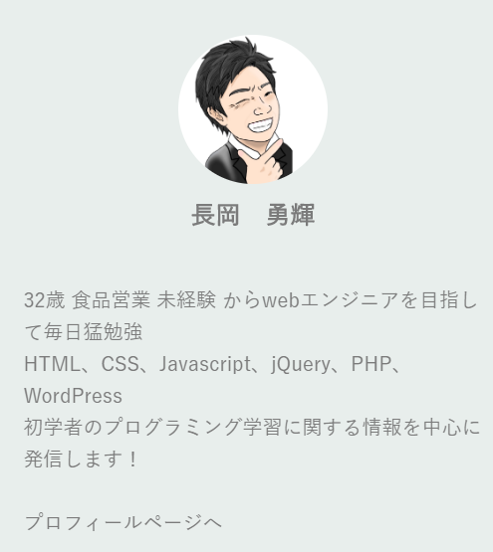
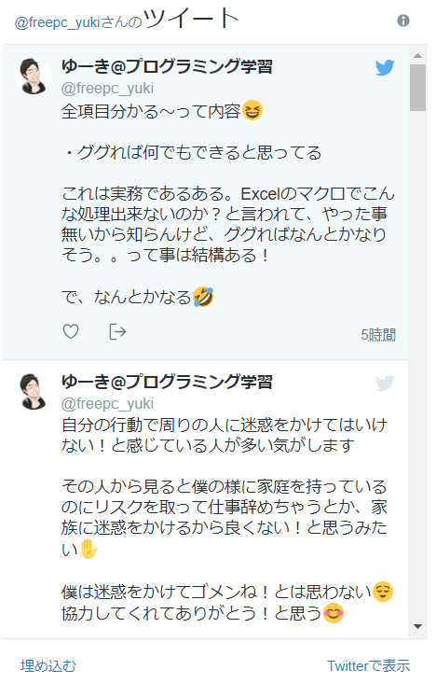
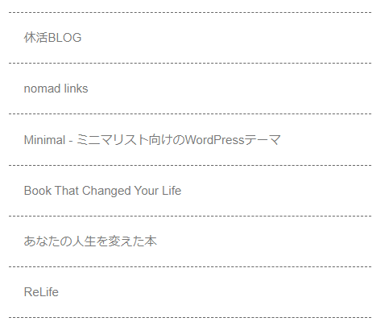
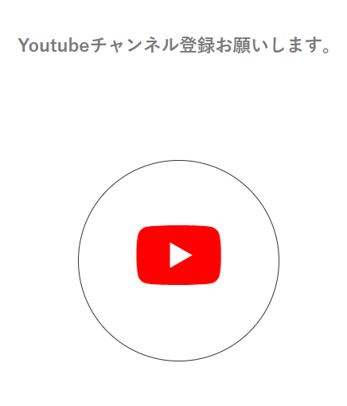
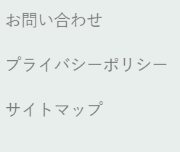

【サイドバー】

■サイドバーの位置を選択して下さい

○サイドバーを左側表示

○サイドバーを右側表示

■サイドバー①②③④に入れたい情報を選択して下さい

①
プロフィール
最新の記事
プロフィール
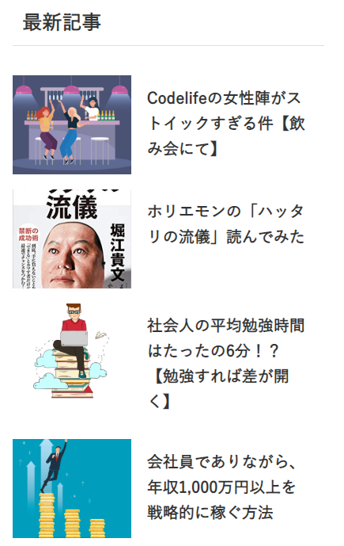

②

アーカイブ

アーカイブ
よく読まれている記事
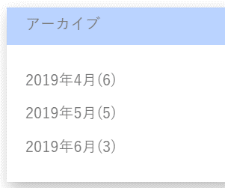
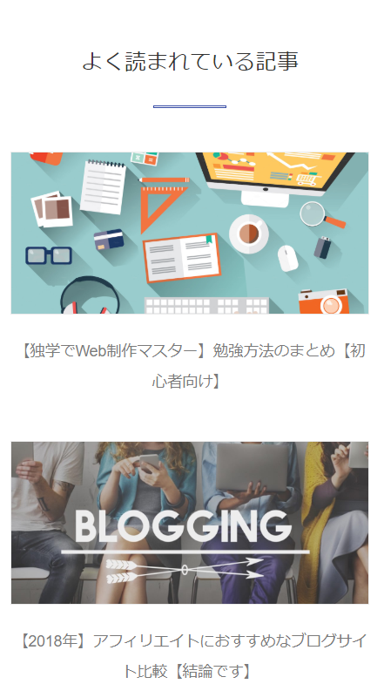

③

よく読まれている記事

④
検索
カレンダー
なし
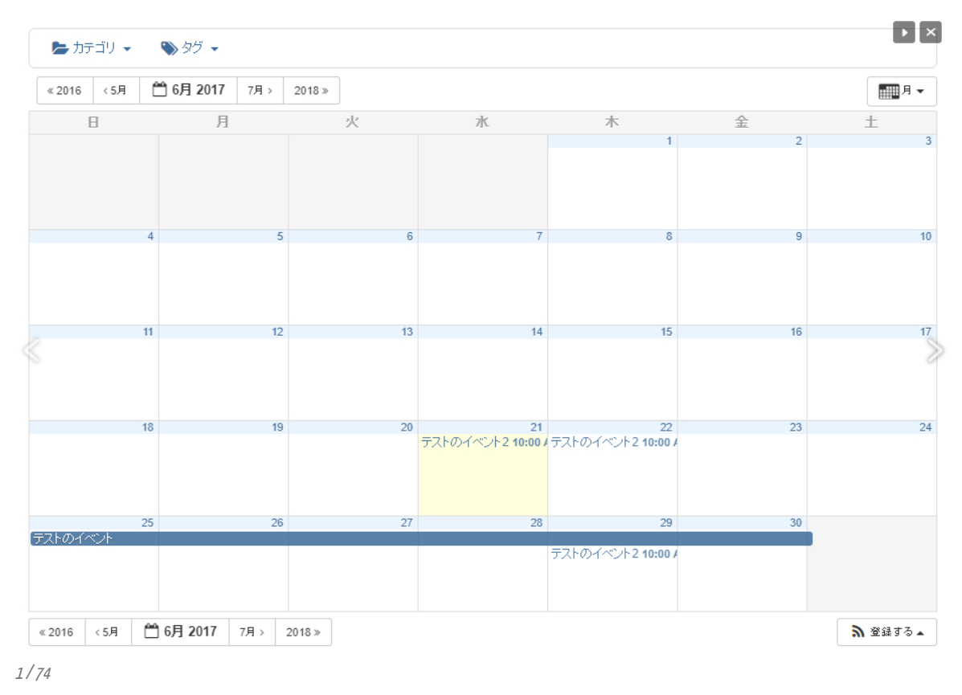

【トップページ】

○トップページ1

画像
記事タイトル

テストテストテストテストテストテストテストテストテストテストテストテストテストテストテストテストテストテストテストテストテストテストテストテストテスト

画像
記事タイトル

テストテストテストテストテストテストテストテストテストテストテストテストテストテストテストテストテストテストテストテストテストテストテストテストテスト

○トップページ2

画像

記事タイトル
テストテストテストテストテストテストテストテストテストテストテストテストテストテストテストテストテストテストテストテストテストテストテストテストテスト

○トップページ3

画像
画像

記事タイトル
記事タイトル
テストテストテストテストテストテストテストテストテストテストテストテストテストテストテストテストテストテストテストテストテストテストテストテストテスト
テストテストテストテストテストテストテストテストテストテストテストテストテストテストテストテストテストテストテストテストテストテストテストテストテスト

【色合い】

■万人受けする色合い
■参考
https://saruwakakun.com/design/gallery/palette

○シンプル

○クール

○親近感

完成イメージ

トップ画面
記事画面

ロゴ
カテゴリ1 カテゴリ2 お問い合わせ
ロゴ
カテゴリ1 カテゴリ2 お問い合わせ
画像
記事タイトル

記事タイトル
画像
テストテストテストテストテストテストテストテストテストテストテスト
テストテストテストテストテストテストテストテストテストテストテスト

記事タイトル
画像
テストテストテストテストテストテストテストテストテストテストテスト

申し込み

氏名

性
名

メールアドレス

備考欄

送信

